試験内容(14-1)
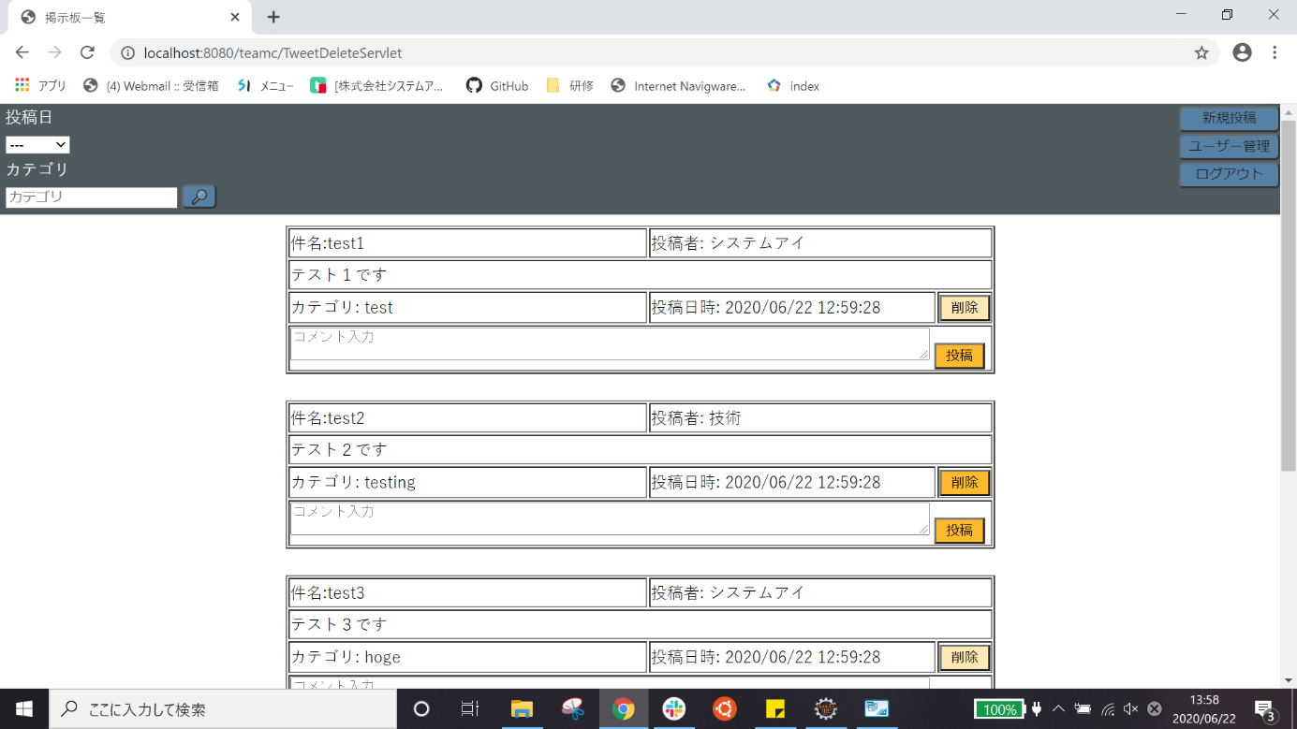
試験エビデンス
番号 | シナリオ | 作成チーム | 担当者
14 | 権限ない場合のユーザー管理エラー確認 | チームC | 寺井

試験番号 | 画面内容
14-1 | ホーム画面

試験内容(14-2)
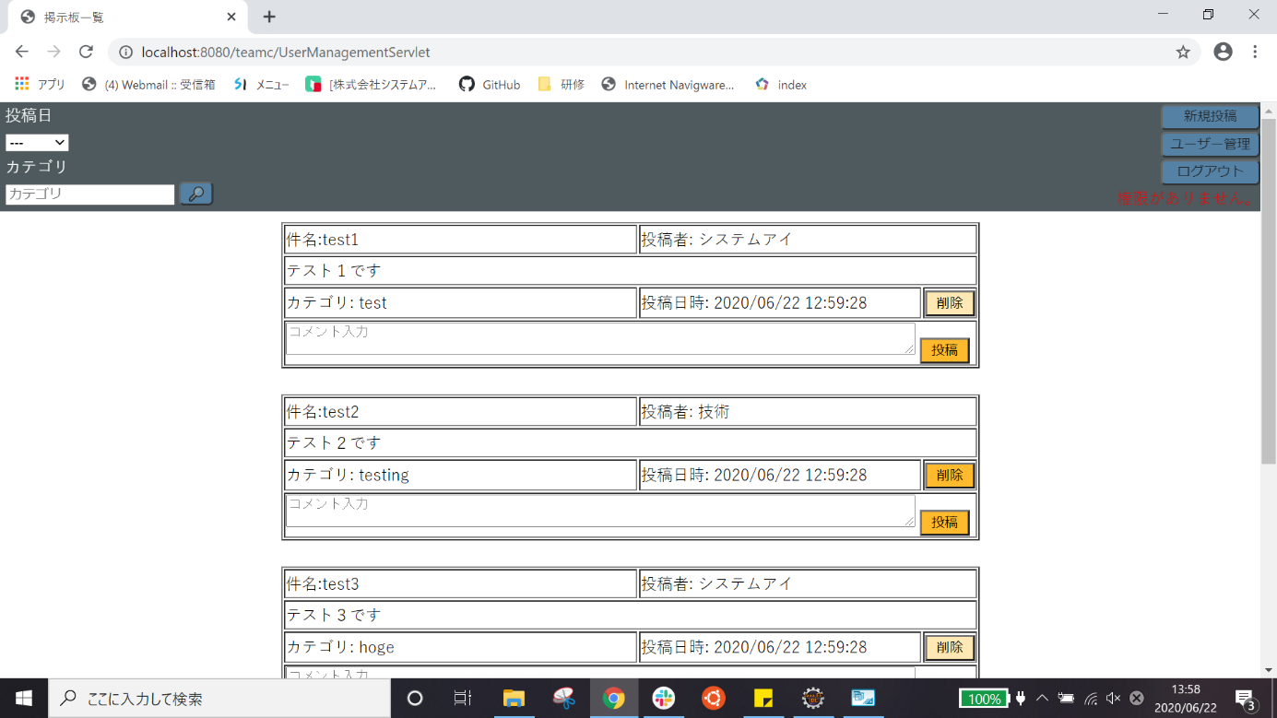
試験エビデンス
番号 | シナリオ | 作成チーム | 担当者
14 | 権限ない場合のユーザー管理エラー確認 | チームC | 寺井

試験番号 | 画面内容
14-2 | ユーザー管理ボタンを押した後

